画面レイアウト
画面レイアウト

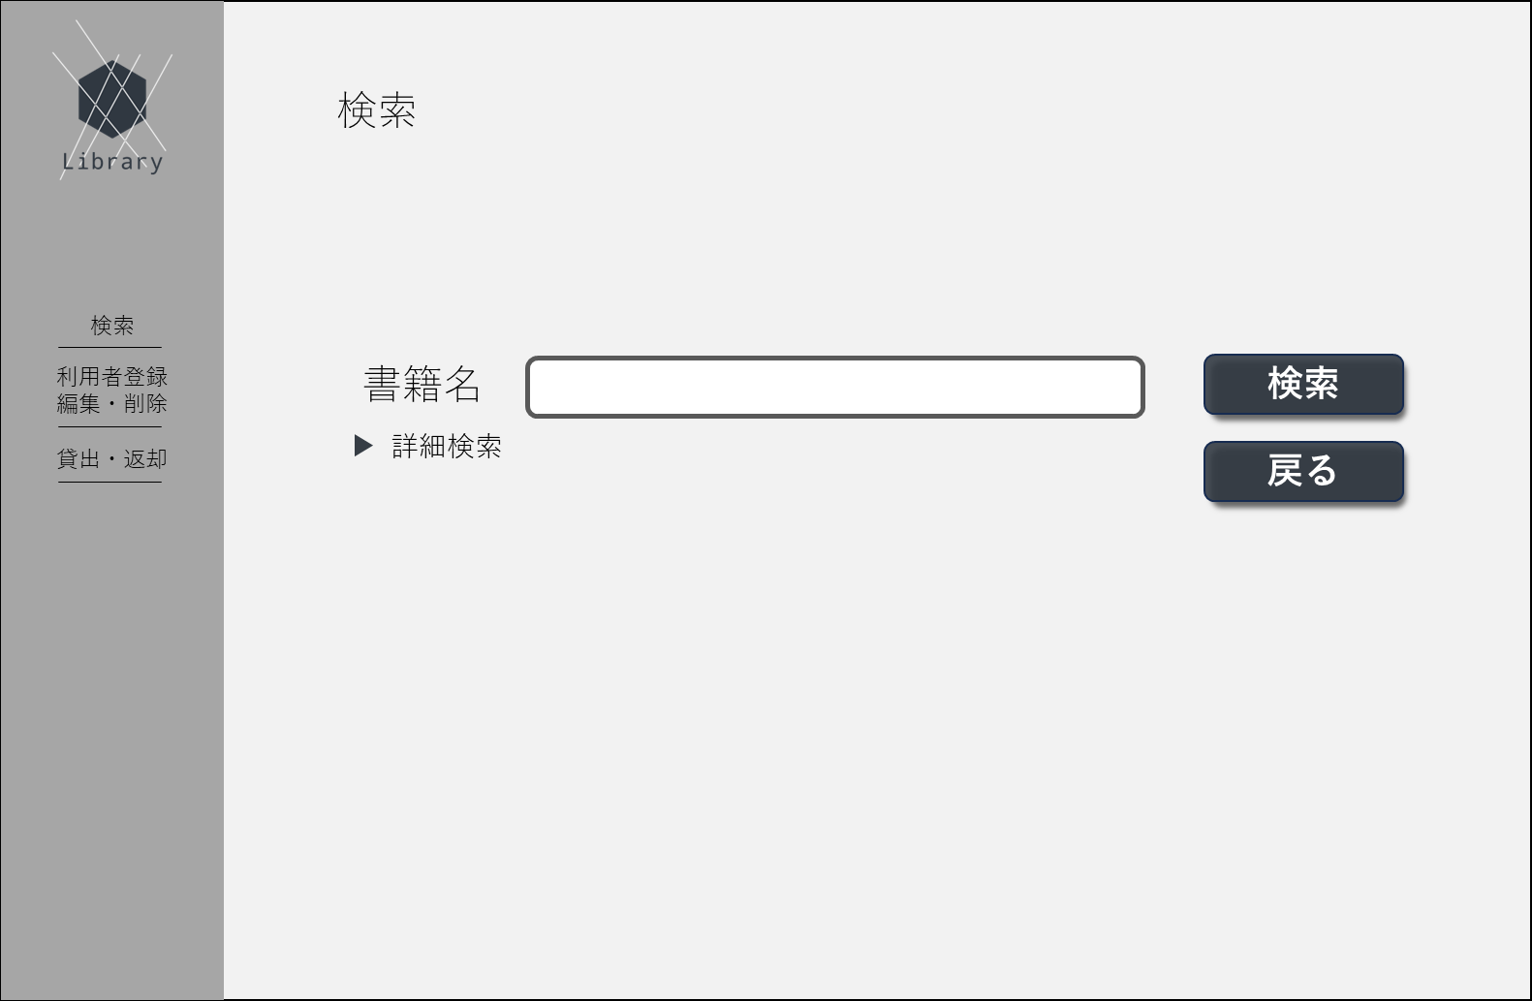
①
➁
③
④
⑤
⑥
⑨
⑩
⑦
⑧
 | 1.初期画面
 |  | 画面項目一覧
 |  | No | 項目名 | 項目説明 | 必須 | 入力種別 | 入力桁数 | 入力形式
 |  | 1 | ロゴ | ページのロゴを表示 | - | ボタン | - | -
 |  | 2 | 別ページ名 | 「検索」と表示 | - | ボタン | - | -
 |  | 3 | 別ページ名 | 「利用者登録・編集・削除」と表示 | - | ボタン | - | -
 |  | 4 | 別ページ名 | 「貸出・返却」と表示 | - | ボタン | - | -
 |  | 5 | ページタイトル | 「検索」と表示 | - | 表示のみ | - | -
 |  | 6 | 入力情報タイトル | 書籍名のタイトルを表示 | - | 表示のみ | - | -
 |  | 7 | 書籍名入力欄 | 書籍名の入力欄 | - | テキスト | 64文字 | エスケープシーケンス以外
 |  | 8 | 詳細表示 | 検索条件の詳細を表示する | - | ボタン | - | -
 |  | 9 | 検索ボタン | 検索を実行するボタン | - | 表示のみ | - | -
 |  | 10 | 戻るボタン | ターミナル画面へ戻るボタン | - | 表示のみ | - | -

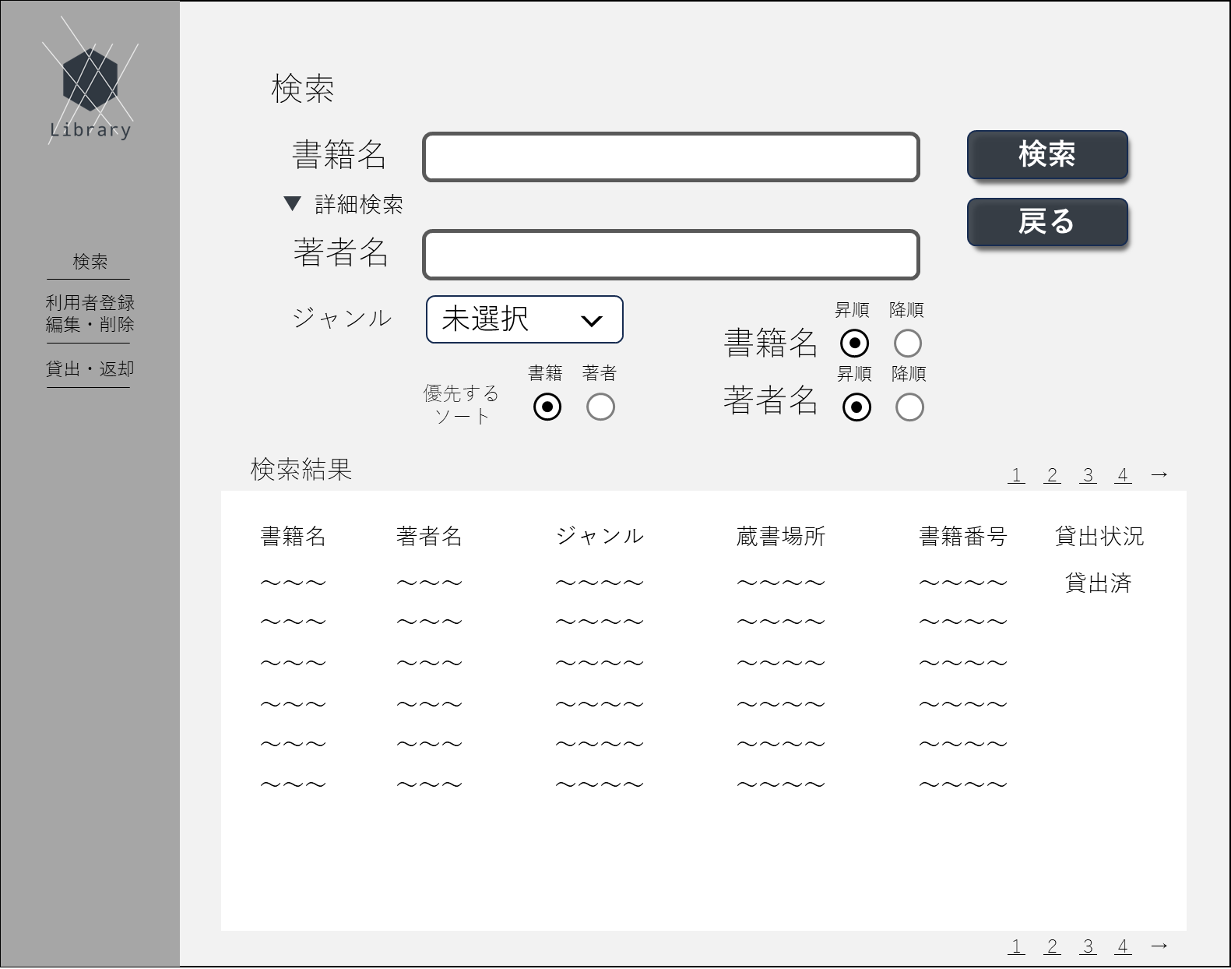
㉜
㉝
㉞
㉟
㊱
㊲
㊳
㊴
㊵
㊶
㊷
㊸
㊹
㊺
㊻
 | 2.検索結果表示
 |  | No | 項目名 | 項目説明 | 必須 | 入力種別 | 入力桁数 | 入力形式
 |  | ～31 | 承服部分は省略 | - | - | - | - | -
 |  | 32 | 検索結果タイトル | 「検索結果」と表示 | - | 表示のみ | - | -
 |  | 33 | 書籍名タイトル | 「書籍名」と表示 | - | 表示のみ | - | -
 |  | 34 | 著者名タイトル | 「著者名」と表示 | - | ボタン | - | -
 |  | 35 | ジャンル名タイトル | 「ジャンル」と表示 | - | 表示のみ | - | -
 |  | 36 | 蔵書場所タイトル | 「蔵書場所」と表示 | - | 表示のみ | - | -
 |  | 37 | 書籍番号タイトル | 「書籍番号」と表示 | - | 表示のみ | - | -
 |  | 38 | 貸出状況タイトル | 「貸出状況」と表示 | - | 表示のみ | - | -
 |  | 39 | 書籍名 | 取得した書籍名を表示 | - | 表示のみ | - | -
 |  | 40 | 著者名 | 取得した著者名を表示 | - | 表示のみ | - | -
 |  | 41 | ジャンル | 取得したジャンルを表示 | - | 表示のみ | - | -
 |  | 42 | 蔵書場所 | 取得した蔵書場所を表示 | - | 表示のみ | - | -
 |  | 43 | 書籍番号 | 取得した書籍番号を表示 | - | 表示のみ | - | -
 |  | 44 | 貸出状況 | 取得した貸出状況を表示 | - | 表示のみ | - | -
 |  | 45 | 検索結果ページリンク(ページ番号） | ページ当たりの検索結果上限を20件とし、それ以上ある場合は当リンクをクリックする事でその他ページを表示することが可能。 | - | ボタン | - | -
 |  | 46 | 検索結果ページリンク（次のページ） | ページ当たりの検索結果上限を20件とし、それ以上ある場合は当リンクをクリックする事で現在の次のページを表示することが可能。 | - | ボタン | - | -

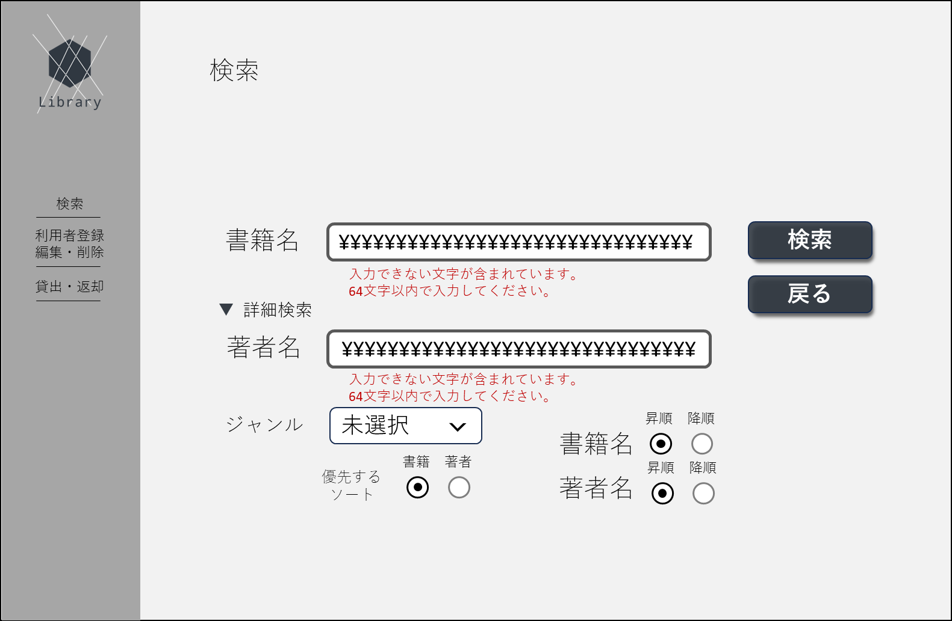
⑪
⑬
⑭
⑮
㉑
㉒
⑯
⑰
⑱
⑳
㉓
㉔
㉕
㉖
㉗
㉘
㉙
⑫
⑲
㉚
㉛
 | 初期画面（詳細検索条件・入力エラー表示） | 画面項目一覧
 |  | No | 項目名 | 項目説明 | 必須 | 入力種別 | 入力桁数 | 入力形式
 |  | ～10 | 重複部分は省略 | - | - | - | - | -
 |  | 11 | 書籍名エラー文 | 書籍名の入力値に応じてエラー文を表示 | - | 表示のみ | - | -
 |  | 12 | 著者名タイトル | 「著者名」と表示 | - | 表示のみ | - | -
 |  | 13 | 著者名入力欄 | 著者名入力欄 | - | テキスト | 64文字 | エスケープシーケンス以外
 |  | 14 | 著者名エラー文 | 著者名の入力値に応じてエラー文を表示 | - | 表示のみ | - | -
 |  | 15 | ジャンルタイトル | 「ジャンル」と表示 | - | 表示のみ | - | -
 |  | 16 | ジャンルプルダウン | ジャンル内容のプルダウンを選択 | - | プルダウン | - | -
 |  | 17 | ソートタイトル | 「優先するソート」と表示 | - | 表示のみ | - | -
 |  | 18 | ソート内容タイトル | 「書籍」と表示 | - | 表示のみ | - | -
 |  | 19 | ソート内容タイトル | 「著者」と表示 | - | 表示のみ | - | -
 |  | 20 | 優先ソートラジオボタン | 書籍のラジオボタン | ○ | ラジオボタン | - | -
 |  | 21 | 優先ソートラジオボタン | 著者のラジオボタン | ○ | ラジオボタン | - | -
 |  | 22 | ソート内容タイトル | 「書籍名」と表示 | - | 表示のみ | - | -
 |  | 23 | ソート内容タイトル | 「著者名」と表示 | - | 表示のみ | - | -
 |  | 24 | ソートラジオボタンタイトル | 「昇順」と表示 | - | 表示のみ | - | -
 |  | 25 | ソートラジオボタンタイトル | 「降順」と表示 | - | 表示のみ | - | -
 |  | 26 | 書籍名ソートラジオボタン | 昇順のラジオボタン | ○ | ラジオボタン | - | -
 |  | 27 | 書籍名ソートラジオボタン | 降順のラジオボタン | ○ | ラジオボタン | - | -
 |  | 28 | ソートラジオボタンタイトル | 「昇順」と表示 | - | 表示のみ | - | -
 |  | 29 | ソートラジオボタンタイトル | 「降順」と表示 | - | 表示のみ | - | -
 |  | 30 | 著者名ソートラジオボタン | 昇順のラジオボタン | ○ | ラジオボタン | - | -
 |  | 31 | 著者名ソートラジオボタン | 降順のラジオボタン | ○ | ラジオボタン | - | -

画面遷移図
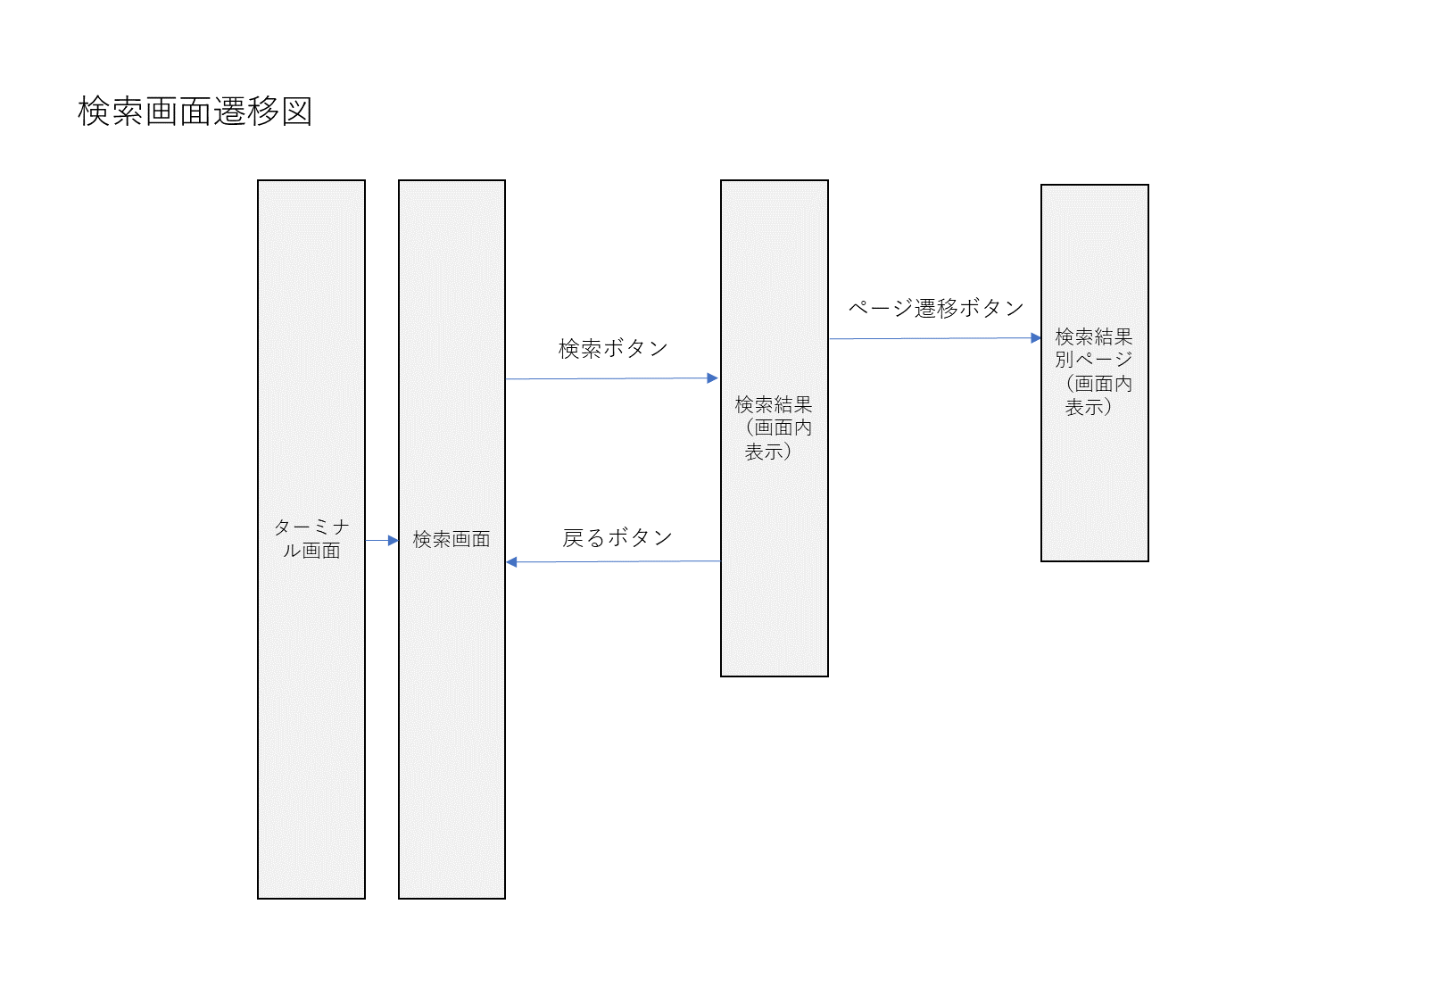
画面遷移図

